상품제안서
마가방 Basic | 상품코드: S36649

 |  |  |  |  |  |  | 02-713-8555 | www.synergygift.co.kr
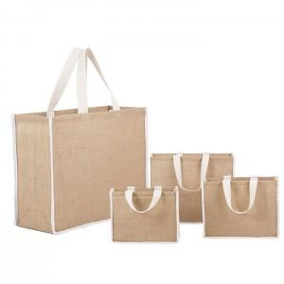

【상세/제작정보】 | <p>※전사인쇄는 별도 문의 바랍니다.</p>

【인쇄/포장옵션】 | 실크 / OPP(비닐)

【공급단가】 | 수량 | 50~ | 100~ | 300~ | 1,000~ | 5,000~
*VAT별도 | 소 | 4,590원 | 4,410원 | 4,200원 | 4,030원 | 3,890원
 | 중 | 5,250원 | 5,050원 | 4,800원 | 4,600원 | 4,440원
 | 대 | 6,550원 | 6,300원 | 6,000원 | 5,750원 | 5,550원

【상품 URL】 | https://www.synergygift.co.kr:443/src/goods_detail.php?gdno=36649

